상품제안서
무지 타포린백 대형 42x40x23 | 상품코드: S45238

 |  |  |  |  |  |  | 02-713-8555 | www.synergygift.co.kr
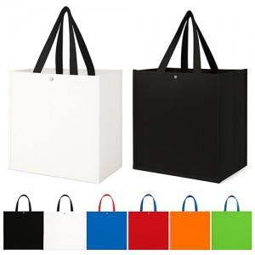  

【상세/제작정보】

【인쇄/포장옵션】 | 실크, 풀칼라 / 포장불가능

【공급단가】 | 수량 | 200~ | 1,000~ | 3,000~ | 10,000~ | 20,000~
*VAT별도 | 단가 | 1,430원 | 1,350원 | 1,280원 | 1,250원 | 1,230원

【상품 URL】 | https://www.synergygift.co.kr:443/src/goods_detail.php?gdno=45238

